มูโนะ
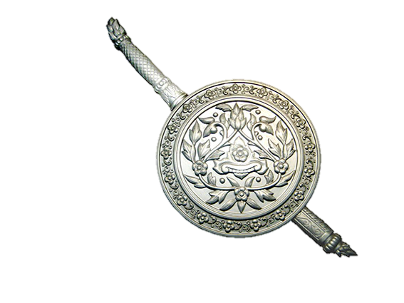
รายงานผลการใช้จ่ายงบประมาณ สถานีตำรวจภูธรมูโนะ จว.นราธิวาส
ประจำปีงบประมาณ พ.ศ.2567 เดือน ต.ค.66 - พ.ค.67
ข้อมูล ณ วันที่ 5 เมษายน 2567

 | ชื่อโครงการ / กิจกรรม | ผลการดำเนินการ | งบประมาณ/แหล่งที่จัดสรร/สนับสนุน |  |  |  |  | ผลการเบิกจ่าย | คงเหลือ | คิดเป็นร้อยละ | ปัญหา / อุปสรรค แนวทางการแก้ไข
ที่ |  |  | สตช. | หน่วยงาน | หน่วยงาน | อปท. | อื่นๆ
 |  |  |  | ภาครัฐ | ภาคเอกชน
1 | โครงการ การบังคับใช้กฏหมาย อำนวยความยุติธรรมและบริการประชาชน
 | กิจกรรม การบังคับใช้กฏหมาย และบริการประชาชน
 | - ค่าสาธารณูปโภค | เป็นไปตามเป้าหมาย | 63,200.00 | - | - | - | - | 47,400.00 | 14,775.00 | 75.00 | ไม่มี
 | 1. ไฟฟ้า
 | 2. ประปา
 | 3. โทรศัพท์
 | 4. ไปรณีย์
 | 5. อินเตอร์เน็ต
 | - ค่าตอบแทน ๕ ค่า | เป็นไปตามเป้าหมาย
 | 1 ค่าตอบแทนพยาน |  | 7,600.00 | - | - | - | - | 0.00 | 7,600.00 | 0.00 | ไม่มี
 | 2 ค่าใช้จ่ายคุ้มครองพยาน |  | 100.00 | - | - | - | - | 0.00 | 100.00 | 0.00 | ไม่มี
 | 3 ค่าตอบแทนนักจิตวิทยา |  | 1,600.00 | - | - | - | - | 0.00 | 1,600.00 | 0.00 | ไม่มี
 | 4 ค่าตอบแทนชันสูตรพลิกศพ |  | 9,600.00 | - | - | - | - | 0.00 | 8,500.00 | 0.00 | ไม่มี
 | 5 ค่าส่งหมายเรียกพยาน |  | 400.00 | - | - | - | - | 0.00 | 400.00 | 0.00 | ไม่มี
 | 6 ค่าตอบแทนสอบสวนคดีอาญา | เป็นไปตามเป้าหมาย | 0.00 | - | - | - | - | 0.00 | 0.00 | 0.00 | ไม่มี

 | - ค่าเครื่องตรวจวัดแอลกอฮอล์ | เป็นไปตามเป้าหมาย | - | - | - | - | - | - | - | -

 | - ค่าตอบแทนการปฏิบัติงานนอกเวลาราชการ | เป็นไปตามเป้าหมาย | 457,600.00 | - | - | - | - | 343,200.00 | 114,400.00 | 75.00 | ไม่มี

 | - ค่าใช้สอย | เป็นไปตามเป้าหมาย
 | 1.ค่าใช้จ่ายในการเดินทางไปราชการ |  | 59,400.00 | - | - | - | - | 44,550.00 | 14,850.00 | 75.00 | ไม่มี
 | 2.ค่าซ่อมยานพาหนะ |  | 22,000.00 | - | - | - | - | 16,500.00 | 5,500.00 | 75.00 | ไม่มี
 | 3.ค่าจ้างเหมาบริการ |  | 11,700.00 | - | - | - | - | 0.00 | 11,700.00 | 0.00 | ไม่มี
 | - ค่าวัสดุ
 | 1.ค่าวัสดุสำนักงาน | เป็นไปตามเป้าหมาย | 8,500.00 | - | - | - | - | 6,375.00 | 2,000.00 | 75.00 | ไม่มี
 | 2.ค่าน้ำมันเชื้อเพลิงและหล่อลื่น | เป็นไปตามเป้าหมาย | 734,700.00 | - | - | - | - | 551,025.00 | 171,575.00 | 75.00 | ไม่มี

 | 3.ค่าวัสดุจราจร(ค่าวัสดุอื่น) | เป็นไปตามเป้าหมาย | 6,100.00 | - | - | - | - | 0.00 | 0.00 | 0.00 | ไม่มี

 | 4.ค่าวัสดุอาหารผู้ต้องหา | เป็นไปตามเป้าหมาย | 15,200.00 | - | - | - | - | 0.00 | 0.00 | 0.00 | ไม่มี

2 | โครงการปฏิรูประบบการสอบสวน
 | - ค่าใช้จ่ายอื่น (แก้ไขปัญหาฯ) | เป็นไปตามเป้าหมาย | 0.00 | - | - | - | - | 0.00 | 0.00 | 0.00 | ไม่มี

3 | โครงการบริหารจัดการสกัดกั้นยาเสพติด Heart Land | เป็นไปตามเป้าหมาย | 0.00 | - | - | - | - | 0.00 | 0.00 | 0.00 | ไม่มี

4 | โครงการสลายโครงสร้างเครือข่ายผู้มีอิทธิพล | เป็นไปตามเป้าหมาย | 0.00 | - | - | - | - | 0.00 | 0.00 | 0.00 | ไม่มี

5 | โครงการตำรวจประสานโรงเรียน (1 ตำรวจ 1 โรงเรียน) | เป็นไปตามเป้าหมาย | 1,140.00 | - | - | - | - | 1,140.00 | 0.00 | 100.00 | ไม่มี

6 | โครงการ การศึกษาเพื่อต่อต้านการใช้ยาเสพติดในโรงเรียน (D.A.R.E) | เป็นไปตามเป้าหมาย | 31,200.00 |  |  |  |  | 31,200.00 | 0.00 | 100.00 | ไม่มี
 | ประเทศไทยสำหรับเป็นค่าตอบแทนการสอบครูตำรวจ

 |  | รวม | 1,438,240.00 | - | - | - | - | 1,041,390.00 | 353,000.00 | 72.41

- ทราบ
ว่าที่ พ.ต.อ. ผู้ตรวจรายงาน
( บัญญัติ วงษ์สุวรรณ )
ผกก.สภ.มูโนะ จว.นราธิวาส
พ.ต.ท. ผู้รายงาน
( มณฑล หนูรอด )
สว.อก.สภ.มูโนะ จว.นราธิวาส

